exploracionCATEGORICAF1
 |  |  | sectorn | pim2016G | pim2018G | pim2016% | pim2018%
 |  |  | MEF | 23521643481.00 | 23817079535.00 | 0.24107970444 | 0.21311937134
 |  |  | EDU | 12767861642.00 | 11752676269.00 | 0.13086127734 | 0.10516499197
 |  |  | TYC | 10740402592.00 | 11701399770.00 | 0.11008129957 | 0.10470616094
 |  |  | INT | 10512189064.00 | 11296451326.00 | 0.10774227722 | 0.10108261181
 |  |  | SAL | 7430295255.00 | 9370578946.00 | 0.076155111586 | 0.08384957069
 |  |  | DEF | 9009435584.00 | 8498254914.00 | 0.09234014917 | 0.076043863486
 |  |  | PCM | 2024038576.00 | 7241596982.00 | 0.020744920399 | 0.064799069679
 |  |  | VIV | 2478207482.00 | 5135913677.00 | 0.025399820713 | 0.045957049121
 |  |  | DESA | 3840280984.00 | 4358360723.00 | 0.039360081507 | 0.038999370011
 |  |  | AGRI | 2287141902.00 | 2802674788.00 | 0.023441537756 | 0.025078821609
 |  |  | PJ | 2123804552.00 | 2487324456.00 | 0.02176744895 | 0.022257011974
 |  |  | JUS | 1743582602.00 | 2166955714.00 | 0.017870451046 | 0.019390296733
 |  |  | FIS | 1634572569.00 | 1940619713.00 | 0.016753177648 | 0.017365002818
 |  |  | EMIN | 896889925.00 | 1656481662.00 | 0.0091924681287 | 0.014822486104
 |  |  | PRO | 816729717.00 | 911804592.00 | 0.0083708844129 | 0.0081589861238
 |  |  | RREE | 955585570.00 | 887225987.00 | 0.0097940557159 | 0.0079390524901
 |  |  | CONG | 651461557.00 | 709777837.00 | 0.006677006211 | 0.0063512155717
 |  |  | AMB | 648580409.00 | 681740039.00 | 0.0066474765436 | 0.0061003284772
 |  |  | CGR | 511393528.00 | 669586761.00 | 0.0052414109874 | 0.0059915788313
 |  |  | TUR | 537021774.00 | 642820599.00 | 0.0055040818325 | 0.005752070557
 |  |  | CUL | 542961434.00 | 619462643.00 | 0.005564959019 | 0.0055430595029
 |  |  | ONPE | 480913173.00 | 565056032.00 | 0.004929009561 | 0.0050562196821
 |  |  | TRA | 330752523.00 | 519227956.00 | 0.0033899723271 | 0.0046461420849
 |  |  | RENIEC | 353301038.00 | 478975262.00 | 0.0036210781737 | 0.0042859539759
 | 2016 | 2018 | MUJ | 364826004.00 | 456862459.00 | 0.0037392006765 | 0.0040880847675
moda | mef | mef | JNE | 169246249.00 | 208993846.00 | 0.0017346507152 | 0.0018701132945
herfindahl | 0.11803976359 | 0.10072083449 | DP | 61885045.00 | 72443571.00 | 0.00063427661294 | 0.00064823767695
LT | 8.4717214742 | 9.9284324348 | TC | 53548462.00 | 42623551.00 | 0.00054883271241 | 0.00038140294994
 |  |  | CNM | 58488564.00 | 39920288.00 | 0.00059946515785 | 0.0003572136823
 |  |  | FMP | 20871130.00 | 21754388.00 | 0.0002139138728 | 0.00019466204862
 |  |  |  | 97567912387.00 | 111754644286.00 | 1 | 1

correlacionF1
sector | sectorn | pim2016G | devengado2016G | girado2016G | pim2016I | Recaudado2016 | pim2018G | devengado2018G | girado2018G | pim2018I | Recaudado2018 | gira_reca2016 | gira_reca2018
01: PRESIDENCIA CONSEJO MINISTROS | PCM | 2024038576.00 | 1704811508.00 | 1698269491.00 | 1134538791.00 | 1390225092.00 | 7241596982.00 | 5304882546.00 | 5301352967.00 | 3132069093.00 | 2702445973.00 | 1.2215787938 | 1.9616869384
03: CULTURA | CUL | 542961434.00 | 487547317.00 | 487213709.00 | 227620919.00 | 270367127.00 | 619462643.00 | 583623325.00 | 583148084.00 | 255833851.00 | 406774767.00 | 1.8020449246 | 1.4335896209
04: PODER JUDICIAL | PJ | 2123804552.00 | 2086238254.00 | 2081237451.00 | 245770994.00 | 247940426.00 | 2487324456.00 | 2382635784.00 | 2378790085.00 | 293910111.00 | 320367024.00 | 8.3941029084 | 7.4252026794
05: AMBIENTAL | AMB | 648580409.00 | 525216579.00 | 524104420.00 | 369985631.00 | 396222634.00 | 681740039.00 | 624350365.00 | 624115079.00 | 347827044.00 | 428977762.00 | 1.3227523494 | 1.4548891208
06: JUSTICIA | JUS | 1743582602.00 | 1490465995.00 | 1490165445.00 | 857030091.00 | 976552735.00 | 2166955714.00 | 1729760524.00 | 1729255362.00 | 916919947.00 | 875962476.00 | 1.5259446742 | 1.974120364
07: INTERIOR | INT | 10512189064.00 | 10084091030.00 | 10040198026.00 | 683372943.00 | 1120290348.00 | 11296451326.00 | 10884199689.00 | 10881042737.00 | 693023317.00 | 1176643583.00 | 8.9621391847 | 9.2475265188
08: RELACIONES EXTERIORES | RREE | 955585570.00 | 903347585.00 | 900817317.00 | 134309970.00 | 139399040.00 | 887225987.00 | 847624507.00 | 846962417.00 | 100295869.00 | 100146565.00 | 6.4621486418 | 8.4572288326
09: ECONOMIA Y FINANZAS | MEF | 23521643481.00 | 20738246623.00 | 20733758304.00 | 19383669457.00 | 31209431534.00 | 23817079535.00 | 22017982172.00 | 21995689133.00 | 19015710750.00 | 25485173933.00 | 0.6643427094 | 0.86307785032
10: EDUCACION | EDU | 12767861642.00 | 11175623678.00 | 11163468591.00 | 3032120612.00 | 4815542343.00 | 11752676269.00 | 10454357496.00 | 10424825119.00 | 2321315921.00 | 4236110287.00 | 2.3182162664 | 2.4609428019
11: SALUD | SAL | 7430295255.00 | 7013773303.00 | 7006605407.00 | 1161064213.00 | 1019879639.00 | 9370578946.00 | 8717774804.00 | 8716168113.00 | 1397820510.00 | 1467849926.00 | 6.8700316577 | 5.9380512671
12: TRABAJO Y PROMOCION DEL EMPLEO | TRA | 330752523.00 | 318674610.00 | 318410551.00 | 72188954.00 | 92351530.00 | 519227956.00 | 450133845.00 | 448219876.00 | 41343371.00 | 47905048.00 | 3.447810242 | 9.3564226467
13: AGRICULTURA | AGRI | 2287141902.00 | 1919812281.00 | 1878134171.00 | 1127873964.00 | 1257879446.00 | 2802674788.00 | 2190522857.00 | 2178609288.00 | 1168535039.00 | 1296019181.00 | 1.4930955244 | 1.6810008061
16: ENERGIA Y MINAS | EMIN | 896889925.00 | 763875533.00 | 762772804.00 | 602019912.00 | 1567123721.00 | 1656481662.00 | 1546994183.00 | 1546794735.00 | 835927938.00 | 2781247568.00 | 0.48673425957 | 0.55615140227
19: CONTRALORIA GENERAL | CGR | 511393528.00 | 494213505.00 | 493843596.00 | 30516018.00 | 34141543.00 | 669586761.00 | 572233431.00 | 571126613.00 | 104608750.00 | 105087726.00 | 14.464595112 | 5.4347604115
20: DEFENSORIA DEL PUEBLO | DP | 61885045.00 | 59546709.00 | 59522639.00 | 5827244.00 | 9336768.00 | 72443571.00 | 71317194.00 | 71300215.00 | 441571.00 | 510757.00 | 6.3750795779 | 139.59713719
21: CONSEJO NACIONAL DE LA MAGISTRATURA | CNM | 58488564.00 | 47282482.00 | 47267796.00 | 8880702.00 | 10027915.00 | 39920288.00 | 36559238.00 | 36556988.00 | 8415267.00 | 9628662.00 | 4.7136215255 | 3.7966841083
22: MINISTERIO PUBLICO | FIS | 1634572569.00 | 1582071753.00 | 1578512586.00 | 43896030.00 | 46197604.00 | 1940619713.00 | 1925717347.00 | 1921423768.00 | 67888283.00 | 70818757.00 | 34.168711131 | 27.131565836
24: TRIBUNAL CONSTITUCIONAL | TC | 53548462.00 | 49911240.00 | 49873706.00 | 41774.00 | 50685.00 | 42623551.00 | 39760568.00 | 39755824.00 | 10000.00 | 121901.00 | 983.99341028 | 326.13205798
26: DEFENSA | DEF | 9009435584.00 | 8238711552.00 | 8236185347.00 | 2027548772.00 | 1719741273.00 | 8498254914.00 | 8091362420.00 | 8088160129.00 | 1089859793.00 | 1186261549.00 | 4.7892002572 | 6.8181929489
27: FUERO MILITAR POLICIAL | FMP | 20871130.00 | 19786475.00 | 19774075.00 | 2491125.00 | 1856249.00 | 21754388.00 | 21703207.00 | 21703207.00 | 1919124.00 | 1971288.00 | 10.652706076 | 11.009658152
28: CONGRESO DE LA REPUBLICA | CONG | 651461557.00 | 522541769.00 | 521747354.00 | 692300.00 | 4024543.00 | 709777837.00 | 550915607.00 | 550087338.00 | 2163952.00 | 4891280.00 | 129.64139133 | 112.46286003
31: JURADO NACIONAL DE ELECCIONES | JNE | 169246249.00 | 163431482.00 | 163265319.00 | 48566475.00 | 57735448.00 | 208993846.00 | 194302252.00 | 191387293.00 | 29099966.00 | 42813390.00 | 2.827817652 | 4.4702671991
32: OFICINA NACIONAL DE PROCESOS ELECTORALES | ONPE | 480913173.00 | 403568530.00 | 403537180.00 | 105975584.00 | 125071528.00 | 565056032.00 | 511572343.00 | 507132161.00 | 31376059.00 | 136449991.00 | 3.2264511872 | 3.7166155694
33: REGISTRO NACIONAL DE IDENTIFICACION Y ESTADO CIVIL | RENIEC | 353301038.00 | 330625362.00 | 330179823.00 | 275831141.00 | 302902345.00 | 478975262.00 | 392298191.00 | 391669161.00 | 371403402.00 | 389110337.00 | 1.0900537036 | 1.0065760885
35: COMERCIO EXTERIOR Y TURISMO | TUR | 537021774.00 | 497119895.00 | 495025214.00 | 71124695.00 | 152519391.00 | 642820599.00 | 566827287.00 | 565340009.00 | 107232704.00 | 195781541.00 | 3.2456542788 | 2.8876062887 | PEARSON | 0.74615040976
36: TRANSPORTES Y COMUNICACIONES | TYC | 10740402592.00 | 8985887192.00 | 8973458494.00 | 3822865542.00 | 6207662044.00 | 11701399770.00 | 10375601238.00 | 10363223935.00 | 2035383373.00 | 4616336775.00 | 1.4455455903 | 2.2449020598 |  |  |  | https://en.wikipedia.org/wiki/Pearson_correlation_coefficient
37: VIVIENDA CONSTRUCCION Y SANEAMIENTO | VIV | 2478207482.00 | 2038210653.00 | 2022902732.00 | 684343118.00 | 1178819651.00 | 5135913677.00 | 4075019065.00 | 4071740999.00 | 1817560787.00 | 1996981658.00 | 1.7160408976 | 2.0389476201
38: PRODUCCION | PRO | 816729717.00 | 649875257.00 | 647699364.00 | 219254547.00 | 354158368.00 | 911804592.00 | 764555174.00 | 763021317.00 | 419385310.00 | 451072745.00 | 1.8288410568 | 1.6915704295
39: MUJER Y POBLACIONES VULNERABLES | MUJ | 364826004.00 | 358943529.00 | 358335569.00 | 4693143.00 | 5703487.00 | 456862459.00 | 446019402.00 | 444536640.00 | 1742696.00 | 1903390.00 | 62.827454328 | 233.54995035
40: DESARROLLO E INCLUSION SOCIAL | DESA | 3840280984.00 | 3751255363.00 | 3747430581.00 | 36561096.00 | 108331328.00 | 4358360723.00 | 4266995079.00 | 4264829176.00 | 80472764.00 | 24408700.00 | 34.592307232 | 174.72578122

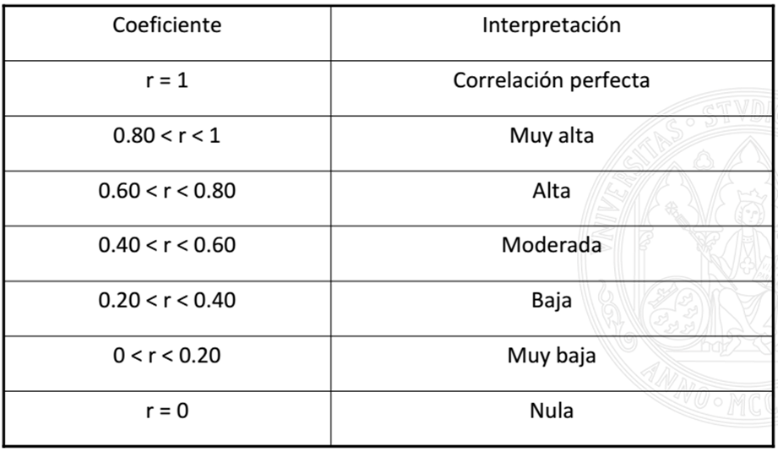

 |  |  |  |  |  |  |  |  |  |  |  |  |  |  |  | https://www.tesiseinvestigaciones.com/estadiacutesticos-descriptivos/coeficiente-de-pearson

